Hoja1
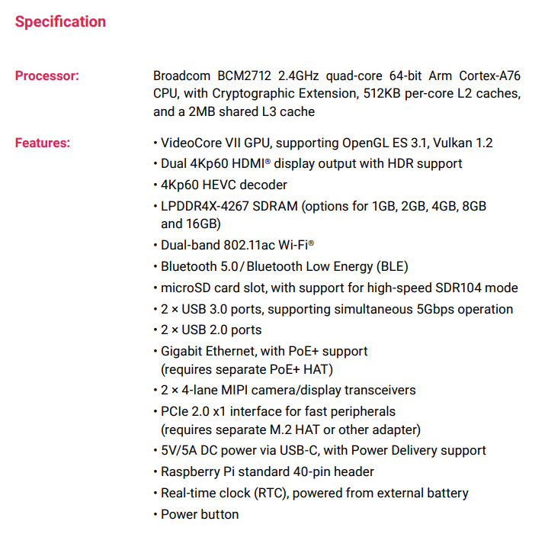
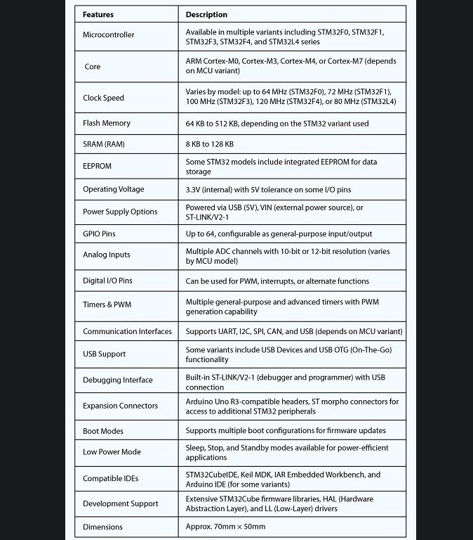
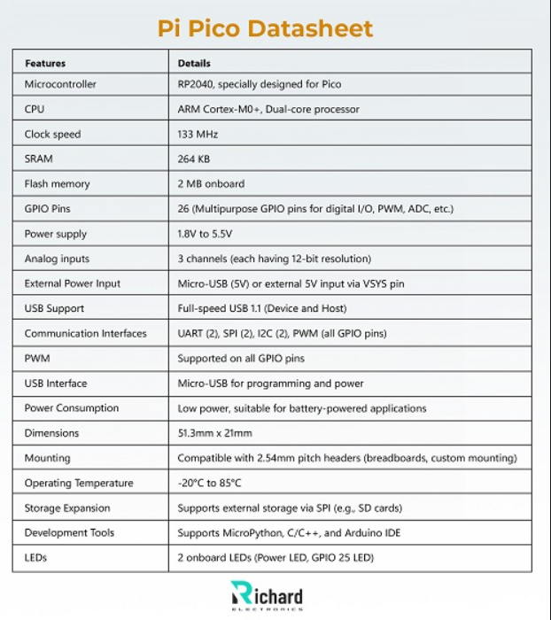
 | MICROCONTROLADOR
Características | Raspberry pi 5 (La que nos dio el profe) | STM32 nucleo | Raspberry Pi Pico 2 | ESP32-S3
Procesador | Broadcom BCM2712 2.4GHz quad-core 64-bit Arm Cortex-A76 CPU |  | Dual Core Arm Cortex M33 or Dual Core RISC-V Hazard3 running at up to 150 Mhz |  | Buscar las hojas de dato en "Richard electronics"
Memoria RAM | 4Gb-8Gb |  | 4Mb
Pins Input/Output | 40 | 72 | 26
Costo | N/A | ₡15,000.00 | ₡9,000.00 | ₡10,000.00
Protocolos de comunicación
Potencia que consume | 25W
Lenguaje de programación | Python, C, C++ |  | MicroPyhton, CircuitPython, C y C++
Tamaño | 88mmx56mm | 51mmx30mm | 21mmx51mm
IDE | Raspberry Pi OS |  | Arduino IDE | Arduino IDE

